★はじめに★
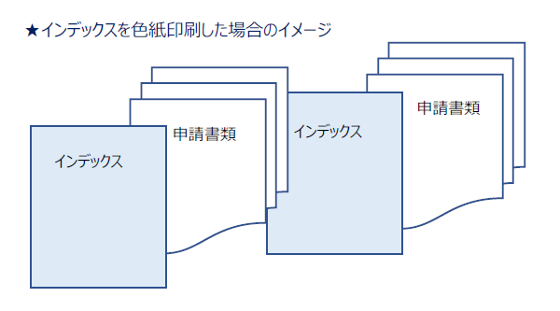
★使い方★
□こちらは申請書類ファイリング時にご利用いただけるインデックスです。
□内容確認表（HPからダウンロード可）に沿って必要な資料をご準備ください。
□次のインデックス準備ガイド表のうち、該当する申請種別（行）から辿り、部数が記載されているシート番号をご利用ください。
□インデックスは色紙印刷推奨です。 インデックスを印刷した色紙に、インデックスシールを貼り付けていただいても構いません（申請書類等へのインデックスシール直接貼付はご遠慮ください）。

【インデックス準備ガイド】
※１ 「５．5年毎調査(品目毎)」は代表品目分ご用意ください。（例：代表品目3品目の場合、５のインデックスを3部印刷する。）
※２ 「８．QMS(製造所・日本語)」は、製造所数ご用意ください。（例：製造所3か所の場合、８のインデックスを3部印刷する。）
海外製造所の資料をご準備いただく際も、「８．QMS(製造所・日本語)」をご利用いただけます。
※３ 「９．QMS(製造所・英語版)」は、「８．QMS(製造所・日本語)」の英訳版であり、ご準備いただく資料は「８．QMS(製造所・日本語)」と同一です。

 |  | シート番号
 |  | 1 | 2 | 3 | 4 | 5 | 6 | 7 | 8 | 9 | 10 | 11
申請種別 | QMS調査の有無 | 新規申請 | 一部変更申請 | 軽微変更届 | 移行認証申請 | 5年毎調査(品目毎) ※１ | 5年毎調査(製販・選任製販) | QMS(製販・選任製販) | QMS(製造所・日本語) ※２ | QMS(製造所・英語版) ※３ | サーベイランス審査（製販） | サーベイランス審査（選任製販）
新規申請 | QMS調査あり | 2部 |  |  |  |  |  | 1部 | 1部/各製造所 | ※
 | QMS調査なし | 2部
一部変更 | QMS調査あり |  | 2部 |  |  |  |  | 1部 | 1部/各製造所 | ※
 | QMS調査なし |  | 2部
移行認証 | QMS調査あり |  |  |  | 2部 |  |  | 1部 | 1部/各製造所 | ※
 | QMS調査なし |  |  |  | 2部
軽微変更 |  |  |  | 2部
5年毎調査 |  |  |  |  |  | 1部/各代表品目 | 1部 |  | 1部/各製造所
サーベイランス審査（製販） |  |  |  |  |  |  |  |  |  |  | 1部
サーベイランス審査（選任製販） |  |  |  |  |  |  |  |  |  |  |  | 1部

